Mode d'emploi

Document d'appui à la mise en place d'un QRQC |  |  |  | Enregistrement qualité : A4 100% vertical
 | Quick Response Quality Control
 | Proposition d'un template à compléter afin d'appliquer la méthode PDCA-FTA du QRQC, méthode de résolution de problèmes

Etablissement : |  | Nom de l'établissement / entreprise / organisation...
Responsable du QRQC : |  | NOM et Prénom du Responsable QRQC
Contact du Responsable du QRQC: |  | email : | Tél :

Mode d'emploi
OBJECTIF: Utilisé dans un grand nombre d'entreprises à travers le monde et dans différents secteurs industriels, la méthode de résolution de problèmes QRQC est une méthode robuste et puissante afin de réagir et résoudre les incidents. L'outil proposé à tavers ce fichier permet aux différents utilisateurs, et en particulier aux entreprises, de pouvoir mettre en place cette méthode. Le QRQC est un dispositif complet permettant une sécurisation rapide, un suivi et une amélioration continue des processus. Ce fichier composé de plusieurs onglets regroupe toutes les phases nécessaires au bon déroulement de l'outil QRQC permet une appropriation rapide du QRQC ainsi qu'une formalisation des étapes à travers un template réutilisable et clair. PRESENTATION DES ELEMENTS: Le template se présente sous format Excel constitué de neufs (9) onglets : - Mode d'emploi * Explicite le fonctionnement de l'outil - Conseils * Permet de comprendre ce qui est nécessaire de mettre en place pour la mise en place de la méthode QRQC. Chaque exigence est accompagnée d’une méthode de contrôle ainsi que d’un menu déroulant permettant de s’auto-évaluer et d’une colonne permettant de mettre en place des commentaires/ actions correctives. - Logigramme QRQC * Explique sous forme d’un logigramme le déroulement du QRQC projet afin de faciliter sa compréhension auprès des lecteurs. - Step 1 Quick Response : *Sur cette feuille, l'utilisitateur est invité à caractériser le problème grâce à l'outil QQOQCP et mise en place des actions de sécurisation en moins de 24H. - Step 2 Suivi et Assignation : * Sur cette feuille, la première partie correspond à l'analyse des tris. Cette étape correspond à la surveillance de la non-récurrence de l'incident avec la mise en place de la sécurisation. * La seconde partie de la feuille correspond à l'assignation des tâches nécessaires afin de compléter le FTA et la méthode des 5 pourquoi - Step

Pour en savoir plus, voir à partir de juillet 2018 l'étude sur internet : www.utc.fr/master-qualite, puis "Travaux" "Qualité-Management" ref n°438 Fabien DUMONT, fdumont1993@hotmail.fr ; Contact UTC : gilbert.farges@utc.fr

Conseils
 |  | Quick Response Quality Control: PDCA FTA

 |  |  | Quelques CONSEILS pour atteindre la réussite de la méthode...
 |  | Mise en place | Confirmation de la mise en place | Auto-évaluation
Détecter
1.1 | Présence zone QRQC avec un management visuel |  | Le management visuel inclut les éléments de la boîte rouge
1.2 | Enregistrement des nouveaux problèmes dans la boîte rouge dans un délai de 24H |  | Tous les problèmes Qualité, Coût, Délais doivent être présents, quelsque soient leur date
1.3 | La boîte rouge doit inclure divers sujets issus des amdec, revues de conception, simulations, prototypes, tests … |  | Tous les problèmes projets doivent tous être présents dans la liste unique de problèmes projets
1.4 | Tous les membres projets participent à la réunion QRQC et remontent leurs problèmes. |  | Au moins trois fonctions remontent leurs problèmes
Communiquer
2.1 | Assignation d'un pilote et d'une date pour chaque problème identifié dans la boîte rouge |  | Vérifier que cette information est documentée dans la boîte rouge
2.2 | Tous les sujets de la boîte rouge sont transférés vers la Liste Unique de Problèmes (LUP). |  | Pas de sujets supérieurs à 1 semaine dans la boîte rouge
2.3 | Chaque chef de projet anime chaque jour avec son équipe la réunion QRQC et revoie les sujets principaux |  | Vérifier le compte rendu de réunion + Management visuel
2.4 | Tenue quotidienne du QRQC Projets, où chaque chef de projet remonte les problèmes qu'il n'a pas pu traiter au sein de son équipe |  | Vérifier le compte rendu de réunion + Management visuel
2.5 | Escalade au moins une fois par semaine des chefs de projets vers le directeur des projets ou la direction générale en cas de sujet récurrent / complexe |  | Vérifier le compte rendu de réunion + Management visuel
2.6 | Formaliser sous forme d'un QQOQCP le problème |  | Compléter la Quick Response de l'outil QRQC et diffuser aux équipes concernées
2.7 | Réaliser la compéraison pièce/processus bonne mauvaise |  | Compléter la Quick Response de l'outil QRQC et diffuser aux équipes concernées
2.8 | Assigantion des pilotes et des tâches à réaliser |  | Compléter l'assignation des tâches dans le fichier QRQC et diffuser aux équipes concernées
Analyser
3.1 | Présentation des problèmes planifiés sous forme de PDCA FTA pour les problèmes graves |  | Compléter le FTA et les 5 pourquoi? Sur le fichier QRQC
3.2 | Replanifier si l'analyse n'est pas claire |  | RE-compléter le FTA et les 5 pourquoi? Sur le fichier QRQC
Vérifier
4.1 | Suivi visuel des sujets traités dans le QRQC |  | Suivi du nombre de sujets ouverts, fermés et ceux en attente de solutions.
4.2 | Suivi des sujets qualité par le membre qualité projets |  | Vérifier la présence d'une fonction qualité projet et le mode de suivi des incidents projets
4.3 | Vérification sur le Gen-ba des sujets clôturés. |  | Aller sur le Gen-ba pour confirmer que les solutions préconisées Mise en place d'audits
4.4 | Le management visite régulièrement le QRQC Projets et fait de la formation/ coaching pour aider les équipes ou les remercier en cas de solutions significatives apportées. |  | Demander aux membres projets si le management les a aidé/coaché. Confirmer le passage d'un membre de la direction
Carte d'apprentissage
5.1 | La carte d'apprentissage doit pouvoir être comprise par les personnes devant appliquer les consignes |  | Suivi du nombre de sujets ouverts, fermés et ceux en attente de solutions.
5.2 | Il y existe un livret avec toutes les cartes d'apprentissage validées |  | Vérifier la présence d'une fonction qualité projet et le mode de suivi des incidents projets
5.3 | Pour les sujets majeurs, une carte d'apprentissage de management est réalisée |  | Aller sur le Gen-ba pour confirmer que les solutions préconisées sont en places.
5.4 | Transversaliser les cartes d'apprentissages |  | Vérifier que toutes les cartes d'apprentissages ont été transmises
5.5 | Le management visite régulièrement le QRQC Projets et fait de la formation/ coaching pour aider les équipes ou les remercier en cas de solutions significatives apportées. |  | Aller sur le Gemba, vérifier avec des audits que la carte d'apprentissage est bien mise en palce

 |  | 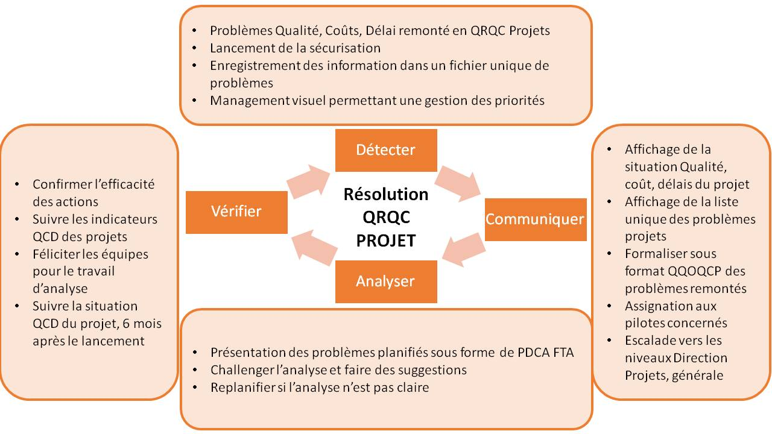

Logigramme QRQC
Quick Response Quality Control: PDCA FTA

Y
Logigramme du QRQC |  |  |  | Objectif
DETECTION - COMMUNICATION |  |  |  | 100% de la Quick Response doit être mise en place en 24H
Es-ce un problème sécuritaire

N
 |  | Présentation du QQOQCCP

Est-ce un nouveau problème?
Assignation et mise en place d'actions immédiates
Y

N
Confirmation de la Quick response

Est-ce un problème provenant d'un audit interne
Y

Révision des indicateurs
 |  |  | Quels sont les problèmes principaux?
 |  |  | Une escalade du sujet est-elle nécessaire?
 |  |  | Assignation de petites tâches pour le lendemain

Revoir les tâches assignées

● Réalisation et revue du PDCA et FTA
● Reproduction du défaut
Analyse |  |  |  | 100% du DO doit être mis en place en moins de 5 jours

● Assignation de nouvelles tâches pour le jour suivant

La cause récine a-t-elle été identifiée
N

Y
● assignation et mise en place d'actions permanentes
●Mise à jour de la documentation

Verification | 1) Vérifier les actions implémentées sur le terrain |  |  | 100% du problème doit être clos en moins de 10 jours
 | 2) Vérifier l'efficacité des actions mises en place

 | 3) Valider le contenu des cartes d'apprentisage

 | 4) Déployer les cartes d'apprentissage

 | 5) Vérifier l'application des cartes d'apprentissage

Step 1 Quick Response
 Quick Response Quality Control: PDCA FTA
Informations Générales
Date de création du QRQC |  |  |  |  | Numéro de l'incident
Date Réunion 1 | Date Réunion 2 | Date Réunion 3 | Date Réunion 4 | Date Réunion 5 | Numéro de la pièce ou du processus:
/ / 20__ | / / 20__ | / / 20__ | / / 20__ | / / 20__ | Fonction
H | H | H | H | H | Leader du QRQC |  |  |  |  | Equipe du QRQC
STEP 1: QUICK RESPONSE
Quel est le problème? QQOQCCP |  |  |  |  |  |  |  | Décrire la situation à travers un diagramme, une carte des processus ou un schéma.
Que s'est-il passé?

Pourquoi est-ce un problème?

Quand a été détecté le problème?

Qui a détecté le problème?

Où a-t-il été détecté?

Comment le problème a été détecté?

Combien de pièces ont été identifiées?

INFORMATIONS COMPLEMENTAIRES
Le processus a-t-il été réalisé selon les standards?
Où le processus/ la pièce a-t-il été produit?
Quand le processus/ la pièce a-t-il été produit?
Pouvions-nous détecter le problème avec notre propre matériel?
Quels projet/process/site/client peut-être affecté par le problème?
Le problème est-il déjà survenu auparavant ( consultation des cartes d'apprentissage)?
Dans le cas d'une récurrence, quelles étaient les contre-mesures?

Situation Mauvaise |  |  |  |  |  |  |  | Situation Bonne

Lien: |  |  |  |  |  |  |  | Lien:

Origine de la non-conformité |  |  |  |  |  |  | Origine de la pièce/ processus bonne

Différences entre la Bonne/Mauvaise situation

Quelles sont les actions immédiates de sécurisation (dans les 24H)?
ACTIONS |  |  |  | QUI? |  | DATE? |  |  | Où? |  | STATUTS?

Step 2 Suivi et Assignation
Quick Response Quality Control: PDCA FTA
Informations Générales
Date de création du QRQC |  |  |  |  |  |  | Numéro de l'incident
Date Réunion 1 | Date Réunion 2 | Date Réunion 3 | Date Réunion 4 | Date Réunion 5 |  |  | Numéro de la pièce ou du processus:
/ / 20__ | / / 20__ | / / 20__ | / / 20__ | / / 20__ |  |  | Fonction | 0 |  |  | Catégorie | 0
H | H | H | H | H |  |  | Leader du QRQC |  |  |  | Equipe du QRQC
STEP 2: SUIVI ET ASSIGNATION

SUIVI DE L'INCIDENT

 | MM/DD/YYYY |  | MM/DD/YYYY |  | MM/DD/YYYY |  | MM/DD/YYYY |  | MM/DD/YYYY | MM/DD/YYYY | MM/DD/YYYY |  | MM/DD/YYYY |  | MM/DD/YYYY |  | MM/DD/YYYY
Nombre de défauts | 100 |  | 0 |  | 0 |  | 0 |  | 0 | 0 | 0 |  | 0 |  | 0 |  | 0
Pièces totales | 0 |  | 0 |  | 0 |  | 0 |  | 0 | 0 | 0 |  | 0 |  | 0 |  | 0

Nombre de défauts relevés
 | Nombre de défauts | Pièces totales
MM/DD/YYYY | 100 | 0
MM/DD/YYYY | 0 | 0
MM/DD/YYYY | 0 | 0
MM/DD/YYYY | 0 | 0
MM/DD/YYYY | 0 | 0
MM/DD/YYYY | 0 | 0
MM/DD/YYYY | 0 | 0
MM/DD/YYYY | 0 | 0
MM/DD/YYYY | 0 | 0
MM/DD/YYYY | 0 | 0
 |  |  |  |  |  |  |  |  |  | évaluation des risques financiers

FICHE D'AFFECTATION

QUOI? |  |  |  |  |  | QUI? |  |  |  |  |  |  |  | Date prévue |  | Date réalisée
Confirmer la situation actuelle (Quick response PDCA)
Remplir l'arbre des facteurs pour l'occurrence
Remplir l'arbre pour la non détection
Confirmer la cause racine avec les 5 Pourquoi
Implémenter le plan d'action
Confirmer l'efficacité du plan d'action
Standardiser et généraliser

N° | ACTIONS |  |  |  |  |  | RESULTATS |  |  |  | QUI? |  |  | Date prévue |  | Date réalisée
1
2
3
4
5
6
7
8
9
10
11
12
13
14
15
16
17
18

Stabilité et Mise en place
Quick Response Quality Control: PDCA FTA
Informations Générales
Date de création du QRQC |  |  |  |  |  |  | Numéro de l'incident
Date Réunion 1 | Date Réunion 2 | Date Réunion 3 | Date Réunion 4 |  | Date Réunion 5 |  | Numéro de la pièce ou du processus:
/ / 20__ | / / 20__ | / / 20__ | / / 20__ |  | / / 20__ |  | Fonction | 0 | Catégorie | 0
H | H | H | H |  | H |  | Leader du QRQC |  | Equipe du QRQC
STABILITÉ ET MISE EN PLACE

LISTE DE CONTRÔLES

Contrôles | CONTRÔLES DE CONFIRMATION |  |  |  |  |  |  |  |  |  | VÉRIFIÉ PAR LA QUALITÉ, PAR ÉQUIPE
 |  |  |  |  |  |  |  |  |  |  | A | B | C | WE
Confirmation des facteurs influents | 1 - Les paramètres ont-ils été corrigés dans les instructions sécurité / modes OP ?
 | 2 - Les modes opératoires correspondent-ils au plan de surveillance ?
 | 3 - Toute la documentation est-elle cohérente ?
 | 4 - Les instructions sont-elles claires ?
 | 5 - Les points critiques sont-ils clairement décrit ?
Contrôle physique des actions | 6 - Le process actuel correspond-il aux modes opératoires ?
 | 7 – Le process actuel prend-il en compte les actions cor-rectives prévues ?
 | 8 – Les opérateurs sont-ils au courant du défaut ?
 | 9 – Les opérateurs sont-ils au courant des actions correctives prévues ?
 | 10 – La solution a-t-elle été correctement validée sur le terrain ?
Aide visuelle | 11 - Existe-t-il la possibilité de contourner la solution approuvée ?
 | 12 – Existe-t-il une aide visuelle ?
 | 13 – Est-elle afﬁchée dans un endroit visible ?
Equipement | 14 – Son contenu est-il clair ?
 | 15 – L’équipement est-il cohérent avec le contenu de l’action corrective ?
 | 16 – A-t-il été modiﬁé ? L’enregistrement de maintenance préventive a-t-il été modiﬁé ?
 | DATES DES AUDITS
 | NOM DE L'AUDITEUR |  |  |  |  |  |  |  | DECISION
 | COMMENTAIRES

EFFICACITE DU CONTRÔLE

Il y a-t-il une ré-occurrence du défaut?

EFFICACITE DU CONTRÔLE
 | Nombre de défauts
XX/XX/20XX | 0
XX/XX/20XX | 0
XX/XX/20XX | 0
XX/XX/20XX | 0
XX/XX/20XX | 0
XX/XX/20XX | 0
 | Mois -2 | Mois-1 | Date situation actuelle | semaine+1 |  | semaine+2 | semaine+4

 | XX/XX/20XX | XX/XX/20XX | XX/XX/20XX | XX/XX/20XX |  | XX/XX/20XX | XX/XX/20XX
Nombre de défauts | 0 | 0 | 0 | 0 |  | 0 | 0

FERMETURE DU QRQC

Signature du Leader QRQC |  | Nom: |  |  | Signature
Fonction

Signature du Leader d'équipe |  | Nom: |  |  | Signature

Date

